2、测试结果
1、测试基准
测试工具： tpcc-mysql
测试Warehouse数： 10/100
warmup time： 120s
run time： 1800s
并发线程数： 64 ~ 1920

测试环境：
OS：RHEL 6.4
内核：2.6.32-358.el6.x86_64
磁盘：INTEL SSDSC2BA800G3

MySQL配置：
innodb_buffer_pool_size = 26G
sync_binlog = 0
innodb_flush_log_at_trx_commit = 1/3 #OneSQL设置为3，其他设置为1
tcc_max_transaction_concurrency = 64 #OneSQL设置

线程数 | 64 | 128 | 256 | 384 | 512 | 640 | 768 | 896 | 1024 | 1152 | 1280 | 1408 | 1536 | 1664 | 1792 | 1920
MySQL 5.6.17(10DW) | 27201.9000 | 25385.6000 | 22441.0330 | 20574.1000 | 16924.4670 | 13869.1000 | 11161.3000 | 9132.8660 | 7603.8000 | 5901.5330 | 4636.1000 | 3907.7670 | 3743.2000 | 3121.5670 | 2908.3330 | 2929.8000
Percona 5.6.16(10DW) | 27422.6000 | 26059.9670 | 24851.1660 | 22475.5000 | 16697.7830 | 14085.6160 | 11905.6670 | 9507.9500 | 7813.6170 | 6426.3170 | 5273.5830 | 4312.8000 | 3523.1830 | 2939.0000 | 2804.8500 | 2454.3170
OneSQL 5.6.16(10DW) | 23701.5000 | 23968.1660 | 23754.8670 | 23550.5660 | 22699.4340 | 20508.0000 | 20294.0660 | 20143.7680 | 20004.2680 | 19869.9670 | 19665.3010 | 19508.7320 | 19423.8010 | 19208.6660 | 7569.6000 | 18964.4340
MariaDB 10.0.11(10DW) | 49181.1840 | 48491.2660 | 32846.6670 | 25492.2170 | 16299.1170 | 13474.1170 | 8511.2340 | 7005.0840 | 5344.4670 | 5634.5170 | 5191.6670 | 5170.7170 | 5374.9340 | 5525.5170 | 5404.1170 | 5552.0000
MySQL 5.6.17(100DW) | 25393.6660 | 21644.6660 | 20332.2320 | 19331.6990 | 17916.0330 | 16487.0330 | 14865.5000 | 13277.1340 | 10946.9340 | 9941.6000 | 8228.2000 | 6832.9000 | 5601.6670 | 4712.9000 | 4132.3000 | 3521.4000
Percona 5.6.16(100DW) | 28540.8750 | 29258.1840 | 28558.2830 | 28285.8260 | 27675.3330 | 26540.8240 | 22046.3330 | 18059.8170 | 15425.5670 | 13099.7750 | 10881.2670 | 9047.7090 | 7494.0170 | 6213.7920 | 5284.1000 | 4428.6250
OneSQL 5.6.16(100DW) | 33333.8320 | 32619.1660 | 32614.6000 | 32502.5000 | 31921.2320 | 31383.3340 | 31237.1660 | 29028.3010 | 28692.1330 | 28758.1330 | 28716.4670 | 28760.0330 | 28539.8010 | 28506.1330 | 28352.6000 | 28419.0660
MariaDB 10.0.11(100DW) | 51348.7350 | 46384.7500 | 37593.5340 | 35541.7000 | 33603.8500 | 29996.0170 | 24621.2340 | 17360.4010 | 15244.9170 | 15354.4500 | 15153.0340 | 15244.1000 | 15195.7170 | 15147.1840 | 15222.8170 | 15313.4840

MySQL 5.6.17/Percona5.6.16/MariaDB 10.0.11/OneSQL 5.6.16 TpmC测试

测试工具：tpcc-mysql，测试Warehouse个数：10/100，磁盘：INTEL SSDSC2BA800G3，OS：RHEL 6.3，内核：2.6.32-279.el6.x86_64
InnoDB buffer pool：26G
sync_binlog = 0
innodb_flush_log_at_trx_commit = 1/3 #OneSQL版本设置为3，其他设置为1
tcc_max_transaction_concurrency = 64 #OneSQL版本设置

结论：
1、在256并发以内的情况下，看起来MariaDB拥有绝对优势，应该和它的thread pool有很大关系；
2、OneSQL在100DW模式下，并发1792的拐点应该是个意外（其他测试循环中未出现该拐点），原因不明，可以忽略；
3、tpcc测试模式下，数据量越小、并发越高，则TpmC越低，因为竞争太厉害了，这方面OneSQL表现绝对优异，并发量变化很大对TpmC的影响很小；

建议：
1、是时候改成MariaDB了，因为它集成了XtraDB，已经超越Percona了；
2、如果没有特别的理由，可以不用官方版本了；
3、如果对楼方鑫的分支感兴趣并且可以放心上线的话，强烈推荐使用；

Sheet2
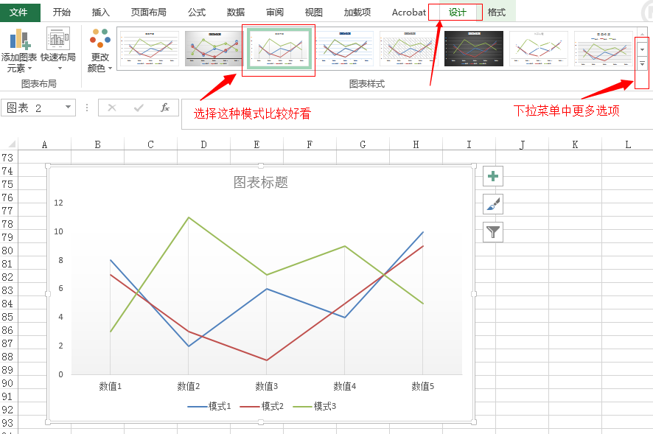
 | 数值1 | 数值2 | 数值3 | 数值4 | 数值5 | 一、数据收集、初始化
模式1 | 8 | 2 | 6 | 4 | 10 | 1、构建一个excel表格
模式2 | 7 | 3 | 1 | 5 | 9 | 2、纵向表示多种对比的测试模式
模式3 | 3 | 11 | 7 | 9 | 5 | 3、横向表示各个测试模式在不同条件下的测试结果值

 |  |  |  |  |  | 二、生成对比图表
 |  |  |  |  |  | 1、选中excel表格各行各列
 |  |  |  |  |  | 2、选择功能菜单中的“插入”=>“推荐的图表”（office 2013模式下是这样，其他版本可能有不同名称）
 |  |  |  |  |  | 3、选择合适的图表模板，确认即可生成多条曲线对比图

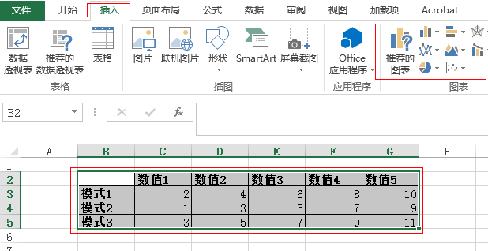

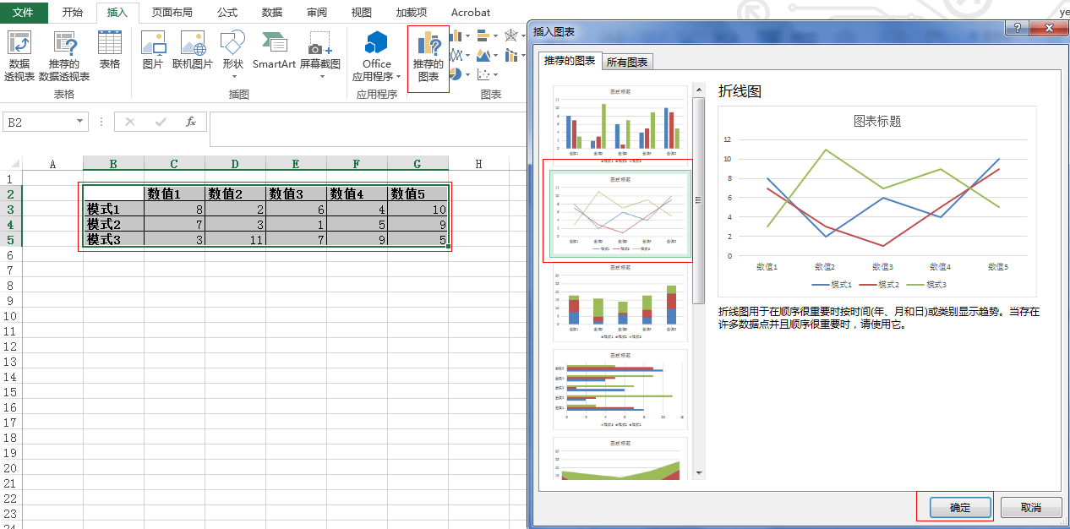

 |  |  |  |  |  | 三、渲染图表
 |  |  |  |  |  | 双击刚才生成的图表，选择功能菜单中的“设计”，选择自己中意的图表模板，即可生成高大上的结果啦，哈哈

